상품제안서
속기저귀 성인용 요실금 환자용 치매노인 위생패드 라운드형 1팩 30매 | 상품코드: F28619

 |  |  |  |  |  |  | 02-412-0044 | www.easy1.co.kr
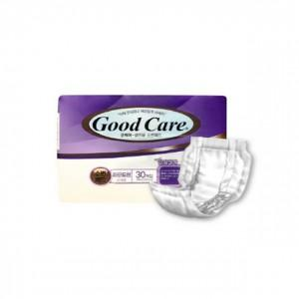

【상세/제작정보】 | 스티커 제작및 부착 비용 별도 문의.

【인쇄/포장옵션】 | / 포장불가능

【공급단가】 | 수량 | 16~ | 48~ | 100~ | 300~ | 500~
*VAT별도 | 단가 | 6,120원 | 6,010원 | 5,860원 | 5,760원 | 5,610원

【상품 URL】 | http://www.easy1.co.kr/src/goods_detail.php?gdno=28619

